СписокСчетовПоБлокам
УслБлок | Гл счет | Отбор, кроме видДеят=СС | Графа 20 (балансСт)_счет 50905 (в рекомендованной группировке счетов 4623-У отсутствует) добавлен для блоков ЦБ при переходе на таксономию 4.2 (исходя из определения: "Под балансовой стоимостью ЦБ понимается стоимость, определяемая как цена сделки по приобретению ценных бумаг и дополнительные издержки (затраты), прямо связанные с их приобретением", ранее (в таксономиях до 4.2) остатки по счету 50905 учитывались в классе Прочие активы при условии проставления счета в Нестандартных параметрах), при этом либо Владельцем либо Разделителем л/счета 50905 должна быть ЦБ, а реквизитом Категория ЦБ (ЕПС). Однако, возникли проблемы: на дату размещения Цб получали в остатках суммы предварительных затрат по сделкам Т+, хотя самого тела ЦБ там еще не было (юридически на балансе бумаги нет) и такие ЦБ в отчете не учитывались. Поэтому в версии произвольного запроса 419 от 17.10.2022г. вернули счет 50905 в класс Прочие активы для проставления счета вручную в Нестандартных параметрах. | Графа 21 (резерв) | Примечание
- | АКТИВЫ
_ | Касса организации
1 | 20202
_ | Расчетные счета в кредитных организациях и банках-нерезидентах
2 | 20501 |  | 20501-20505 +20603аналитика+20507 | 20505 | сбор суммы начисл %( в гр 28) с 01.01.2022 со счета 20507, до 31.12.2021 со счета 20603, в версиях автозаполнения до 20.01.2023 сумма в гр28 не учитывалась в графе 20 (после ответа Центробанка 46-2/75 от 20.01.2023 ошибка исправлена)
2 | 20502 |  | 20502-20506+20603аналитика+20508 | 20506 | сбор суммы начисл %( в гр 28) с 01.01.2022 со счета 20508, до 31.12.2021 со счета 20603, в версиях автозаполнения до 20.01.2023 сумма в гр28 не учитывалась в графе 20 (после ответа Центробанка 46-2/75 от 20.01.2023 ошибка исправлена)
2_1 | 47901 | Владелец=Банковский счет отбор по Разделитель(Договор)/Вид расчетов=Банк либо Р/С УК (стр. 1 ББ) | 47901-47904 +20603аналитика+20507 | 47904 | признак ДУ=Да всегда, есть сбор суммы начисл %( в гр 28) с 01.01.2022 со счета 20507, до 31.12.2021 со счета 20603, в версиях автозаполнения до 20.01.2023 сумма в гр28 не учитывалась в графе 20 (после ответа Центробанка 46-2/75 от 20.01.2023 ошибка исправлена)
_ | Депозиты, размещенные в кредитных организациях и банках-нерезидентах (депозиты)
3 | 20601 | отбор 20603_Владелец≠20501_Владелец | 20601+20603+20607+20609+20617-20605-20611-20613-20619-20616 | 20616
3 | 20602 |  | 20602+20604+20608+20610+20618-20606-20612-20614-20620-20615 | 20615
_ | Депозиты, размещенные в кредитных организациях и банках-нерезидентах (депозитные сертификаты)
3.1 | 50413 | отбор ЦБ по полю "Общий тип ЦБ"=Депозитные сертификаты" в справочн ЦБ | 50413+50454-50455-50421 | 50421
3.1 | 50416 | отбор ЦБ по полю "Общий тип ЦБ"=Депозитные сертификаты" в справочн ЦБ | 50416+50460-50461-50424 | 50424
_ | Долговые ценные бумаги банков-нерезидентов
4 | 50109 |  | 50109-50127+50136+50160-50161
4 | 50210 |  | 50210-50227+50236+50260-50261-50245 | 50245
4 | 50310 |  | 50310+50360-50361-50325 | 50325
4 | 50416 | ОбщийТип <> ЗНАЧЕНИЕ(Справочник.уи_ОбщиеТипыЦенныхБумаг.ДепозитныеСертификаты) | 50416+50460-50461-50424 | 50424
4 | 50118 | КлассификацияЭмитента = ЗНАЧЕНИЕ(Перечисление.ort_КлассификацияЭмитентов.БанкиНерезиденты) | 50118-50130+50139+50166-50167
4 | 50218 | КлассификацияЭмитента = ЗНАЧЕНИЕ(Перечисление.ort_КлассификацияЭмитентов.БанкиНерезиденты) | 50218-50230+50239+50266-50267-50248 | 50248
4 | 50318 | КлассификацияЭмитента = ЗНАЧЕНИЕ(Перечисление.ort_КлассификацияЭмитентов.БанкиНерезиденты) | 50318+50366-50367-50328 | 50328
4 | 50418 | КлассификацияЭмитента = ЗНАЧЕНИЕ(Перечисление.ort_КлассификацияЭмитентов.БанкиНерезиденты) | 50418+50464-50465-50426 | 50426
_ | Долговые ценные бумаги иностранных государств
5 | 50108 |  | 50108-50126+50135+50158-50159
5 | 50209 |  | 50209-50226+50235+50258-50259-50244 | 50244
5 | 50309 |  | 50309+50358-50359-50324 | 50324
5 | 50415 |  | 50415+50458-50459-50423 | 50423
5 | 50118 | в справочнике Контрагентов (Эмитентов) "Классификация Контрагента (ЕПС)= Иностранные государства" | 50118-50130+50139+50166-50167
5 | 50218 | в справочнике Контрагентов (Эмитентов) "Классификация Контрагента (ЕПС)= Иностранные государства" | 50218-50230+50239+50266-50267-50248 | 50248
5 | 50318 | в справочнике Контрагентов (Эмитентов) "Классификация Контрагента (ЕПС)= Иностранные государства" | 50318+50366-50367-50328 | 50328
5 | 50418 | в справочнике Контрагентов (Эмитентов) "Классификация Контрагента (ЕПС)= Иностранные государства" | 50418+50464-50465-50426 | 50426
_ | Долговые ценные бумаги кредитных организаций
6 | 50106 |  | 50106-50124+50133+50154-50155
6 | 50207 |  | 50207-50224+50233+50254-50255-50242 | 50242
6 | 50307 |  | 50307+50354-50355-50322 | 50322
6 | 50413 | ОбщийТип <> ЗНАЧЕНИЕ(Справочник.уи_ОбщиеТипыЦенныхБумаг.ДепозитныеСертификаты) | 50413+50454-50455-50421 | 50421
6 | 50118 | КлассификацияЭмитента = ЗНАЧЕНИЕ(Перечисление.ort_КлассификацияЭмитентов.КредитныеОрганизации) | 50118-50130+50139+50166-50167
6 | 50218 | КлассификацияЭмитента = ЗНАЧЕНИЕ(Перечисление.ort_КлассификацияЭмитентов.КредитныеОрганизации) | 50218-50230+50239+50266-50267-50248 | 50248
6 | 50318 | КлассификацияЭмитента = ЗНАЧЕНИЕ(Перечисление.ort_КлассификацияЭмитентов.КредитныеОрганизации) | 50318+50366-50367-50328 | 50328
6 | 50418 | КлассификацияЭмитента = ЗНАЧЕНИЕ(Перечисление.ort_КлассификацияЭмитентов.КредитныеОрганизации) | 50418+50464-50465-50426 | 50426
_ | Долговые ценные бумаги прочих нерезидентов
7 | 50110 |  | 50110-50128+50137+50162-50163
7 | 50211 |  | 50211-50228+50237+50262-50263-50246 | 50246
7 | 50311 |  | 50311+50362-50363-50326 | 50326
7 | 50417 |  | 50417+50463-50464-50425 | 50425
7 | 50118 | в справочнике Контрагентов (Эмитентов) "Классификация Контрагента (ЕПС)= Прочие нерезиденты " | 50118-50130+50139+50166-50167
7 | 50218 | в справочнике Контрагентов (Эмитентов) "Классификация Контрагента (ЕПС)= Прочие нерезиденты " | 50218-50230+50239+50266-50267-50248 | 50248
7 | 50318 | в справочнике Контрагентов (Эмитентов) "Классификация Контрагента (ЕПС)= Прочие нерезиденты " | 50318+50366-50367-50328 | 50328
...
УслБлок | Гл счет | Отбор, кроме видДеят=СС | Графа 20 (балансСт)_счет 50905 (в рекомендованной группировке счетов 4623-У отсутствует) добавлен для блоков ЦБ при переходе на таксономию 4.2 (исходя из определения: "Под балансовой стоимостью ЦБ понимается стоимость, определяемая как цена сделки по приобретению ценных бумаг и дополнительные издержки (затраты), прямо связанные с их приобретением", ранее (в таксономиях до 4.2) остатки по счету 50905 учитывались в классе Прочие активы при условии проставления счета в Нестандартных параметрах), при этом либо Владельцем либо Разделителем л/счета 50905 должна быть ЦБ, а реквизитом Категория ЦБ (ЕПС). Однако, возникли проблемы: на дату размещения Цб получали в остатках суммы предварительных затрат по сделкам Т+, хотя самого тела ЦБ там еще не было (юридически на балансе бумаги нет) и такие ЦБ в отчете не учитывались. Поэтому в версии произвольного запроса 419 от 17.10.2022г. вернули счет 50905 в класс Прочие активы для проставления счета вручную в Нестандартных параметрах. | Графа 21 (резерв) | Примечание
48 | 60305 |  | 60305
_ | Расчеты с прочими кредиторами
49 | 60322 |  | 60322
49.1 | 47903 |  | 47903 |  | признак ДУ=Да всегда есть, будет образовываться новая строка
_ | Прочие обязательства
50 |  | ЗАПОЛНЯЕТСЯ раздел Нестандартные параметры при формировании реготчета | возможны части счетов (4623-У): 47407 +47422+47903+47416+52803+52804+60806(в конце декабря 2019 был семинар Центробанка, где сказано - указание 4028-У в редакции от 5276-У 30.09.2019 используется при расчете СС НПФ, а форма 256 - отчет о составе портфеля СС (не является расчетом СС), поэтому 60806 как показывали в ПРОЧИХобязательствах так и продолжаем, НО дополнительную информацию о сумме такого обязательства и размере превышения суммы указанного обязательства фонда над стоимостью актива следует привести в пояснительной записке к отчетности (сайт ЦБ » http://www.cbr.ru/explan/kol_invest - смотри скрин рядом) Однако, в такс 4.2 изменились условия для расчета значения в графе 23 для класса "Прочие обязательства" (блок 50) и пояснительной записки к отчетности не требуется - см. скрин рядом
 | РАСЧЕТНЫЕ итоговые строки
 | Итого по активам (не является показателем таксономии) |  | сумма всех Активов (блоки с 1 по34), итоги "бьются" по графам 20, 23, 28
 | Итого по обязательствам (не является показателем таксономии) |  | сумма всех Обязательств (блоки с 35 по50), итоги "бьются" по графам 20, 23
 | Итого по портфелю (не является показателем таксономии) |  | подсчитываются итоги по графам 20, 23, 28
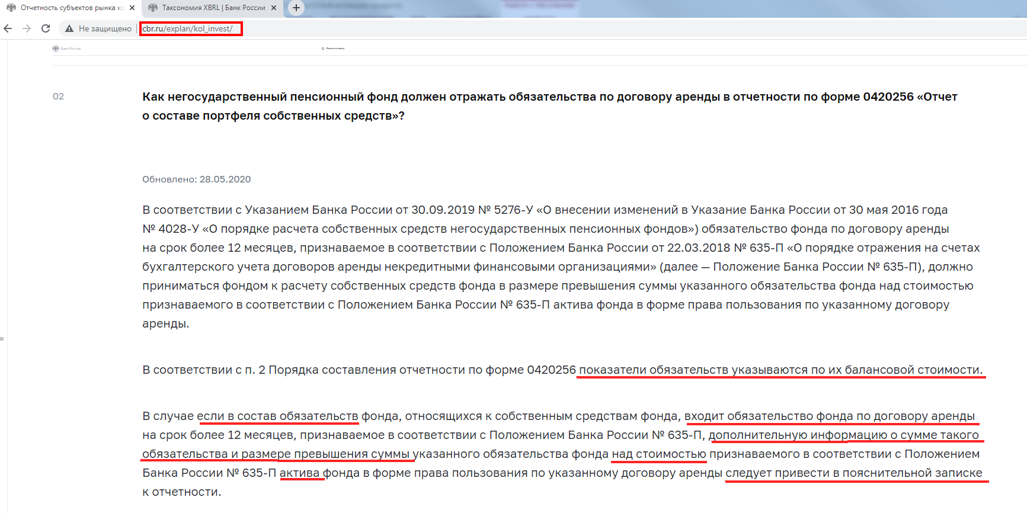
 | Итого расчет СС (не является показателем таксономии)_для такс 3.2 |  | Результат отражается в графе 23 по следующему алгоритму *если в значении нестандартных параметрах «ОКУД0420256_СчетаПрочиеОбязательства» отсутствует счет 60806, то расчетная сумма СС = Итого по портфелю по графе 23 +сумма по графе 28 *если в значении нестандартных параметрах «ОКУД0420256_СчетаПрочиеОбязательства» присутствует счет 60806, при этом стоимость Актива по счету 608 (60804-60805+60807) (блок 29) в графе 20 больше остатка (обязательства) по счету 60806 (блоке 50), то расчетная сумма СС = Итого по портфелю по графе 23 за исключением остатка по счету 60806 + сумма по графе 28 *если в значении нестандартных параметрах «ОКУД0420256_СчетаПрочиеОбязательства» присутствует счет 60806, при этом стоимость Актива по счету 608 (60804-60805+60807) (блок 29) в графе 20 меньше остатка (обязательства) по счету 60806 (блок 50), то расчетная сумма СС = Итого по портфелю по графе 23 + Активы по блоку 29 из графы 20 + сумма по графе 28
 | Итого расчет СС (не является показателем таксономии)_для такс 4.2 |  | в такс 4.2 изменились условия для расчета значения в графе 23 для класса "Прочие обязательства" (блок 50), поэтому Результат отражается в графе 23 по следующему алгоритму: до 20.01.2023: расчетная сумма СС = Итого по портфелю по графе 23 +сумма по графе 28 (в случае, если в графе 28 есть значение, то проверяется значение коэффициента в графе 22 по этой строке, если коэффициент=0, то значение в графе 28 обнуляется) после 20.01.2023 выпущено обновление, где исправлена ошибка и учтен ответ Банка России 46-2/75 от 20.01.2023: расчетная сумма СС = Итого по портфелю по графе 23

1_расшифровка
...
ИНН УК, фонда | ОГРН УК, фонда | Номер Блока | Класс актива, обязательства (наименование из ролейТаксономии) | Стоимость актива, обязательства (балансовая ст-ть, т.е. конечные остатки по счетам ЕПС с видом деятельности СС, иначе 0,00, т.е. строка не отразится в отчете) | Идентификатор актива, обязательства | Код типа ценной бумаги | Код срока погашения ценной бумаги (для долговых ЦБ) | Субординированность (для облигаций и депозитов) | Наименование эмитента, Банка, дебитора/кредитора, ОС | ИНН или TIN эмитента, кредитной организации, дебитора, заимодавца по этой колонке сортируются от большего значения к меньшему (для Контрагентов) в пределах условных блоков | ОГРН или ОГРНИП эмитента, кредитной организации, дебитора, заимодавца | Код страны (для ЦБ)
4 | 5 |  | 6 | 20 | 7 | 8 | 9 | 10 | 11 | 12 | 13 | 14
 |  | 1 | Касса организации | 20202 вид деят СС | *в таксономиях младше 4.0 значение "-" (в мэппинге должно быть не выгружаемое) *в таксономии 4.1 графа заполняется значением "НП" (не применимо) | - | - | - | - | - | - | -
 |  | 2 для счетов 205 2_1 для счета 47901 | Расчетные счета в кредитных организациях и банках-нерезидентах | вид деят СС *20501-20505 +20603аналитика+20507 *20502-20506 +20603аналитика+20508 *если р/с находится в ДУ, то 47901 -47904 с отбором отбор по Разделитель(Договор)/Дополнительная информация/Вид расчетов=Банк либо Р/С УК (стр. 1 ББ) (при этом Владелец=Банковский счет, либо Владелец= Контрагент и выход на Банковский счет через РазделительДоговор, . но в справочнике Банковскоий счет (тот расчетный счет, который обслуживает 47901) должно быть заполнено поле Договор) +20603аналитика+20507 | Номер расчетного счета поле "Номер счета" Справочника "Банковский счет" (настройка параметров вкладки "Группировка" в ОСВ Лицевые счета.Банковский счет (Владелец).Номер счета) | - | - | - | Полное наименование кредитной организации *по связке с полем Лицевые счета.Банковский счет (Владелец).Банк-Контрагент.Наименование» берем из справочника Контрагентов Полное Наименование При выводе информации учитывается возможность разделения в Справочнике Контрагента по филиалам: у тех Контрагентов, у которых Вид Контрагента= "Обособленное подразделение" брать Полное наименование НЕ из Головного контрагента (т.к. в идентификаторе Центробанк рекомендует указывать информацию о КПП), а непосредственно из карточки Контрагента Банки, в которых у организации открыты депозиты и расчетные счета оформить в Справочнике Контрагентов, затем в Справочнике Банковские счета в поле Банк-Контрагент выбрать нужный банк из справочника Контрагентов, а в поле Договор указать договор согласно которому открыт счет (он должен являться Разделителм в в лицевом счете) | по связке с полем "Лицевые счета.Банковский счет (Владелец).Банк-Контрагент" берем из справочника Контрагентов поле ИНН если страна регистрации Банка ≠ 643, то для TIN из справочника Контрагентов берём значение из поля «Налоговый номер в стране регистрации» либо 00000 | ОГРН если в Справочнике Банки в поле Страна=Россия берём по связке с полем "Лицевые счета.Банковский счет (Владелец).Банк-Контрагент.ОГРН» берем из справочника Контрагентов поле ОГРН если страна регистрации Банка ≠ 643, то "-" | -
 |  | 3 | Депозиты, размещенные в кредитных организациях и банках-нерезидентах (депозиты) | вид деят СС *20601+20603+20607+20609+20617-20605-20611-20613-20619-20616 *20602+20604+20608+20610+20618-20606-20612-20614-20620-20615 Владелец л/с либо Банковский счет, либо Депозитный вклад по счету 20603 добавлен отбор: 20603_Владелец лицевого счета≠20501(47901)_Владелец лицевого счета для того, чтобы не формировалась строка с остатками % по расчетному счету, если учет процентов по расчетным счетам фонда осуществляется на счетах 206.03 (см. графу 28 в блоке 2) | Номер депозитного счета поле Номер счета из Справочника Банковский счет (по связке Владелец л/с=Банковский счет) | - | - | если в Справочнике «Депозитные вклады» активен флажок поля «субординированный депозит» значение «да», иначе «нет | Полное наименование кредитной организации Лицевые счета.Банковский счет (Владелец) по ссылке в поле Банк-Контрагент Банки, в которых у организации депозиты и расчетные счета оформить в Справочнике Контрагентов, затем в Справочнике Банковские счета в поле Банк-Контрагент выбрать нужный банк из справочника Контрагентов При выводе информации учитывается возможность разделения в Справочнике Контрагента по филиалам: у тех Контрагентов, у которых Вид Контрагента= "Обособленное подразделение" брать Полное наименование НЕ из Головного контрагента (т.к. в идентификаторе Центробанк рекомендует указывать информацию о КПП), а непосредственно из карточки Контрагента | по связке с полем "Лицевые счета.Банковский счет (Владелец).Банк-Контрагент" берем из справочника Контрагентов поле ИНН если страна регистрации Банка ≠ 643, то для TIN из справочника Контрагентов берём значение из поля «Налоговый номер в стране регистрации» либо 00000 | ОГРН если в Справочнике Банки в поле Страна=Россия берём по связке с полем "Лицевые счета.Банковский счет (Владелец).Банк-Контрагент.ОГРН» берем из справочника Контрагентов поле ОГРН если страна регистрации Банка ≠ 643, то "-" | -
 |  | 3_1 | Депозиты, размещенные в кредитных организациях и банках-нерезидентах (депозитные сертификаты) | вид деят СС *50413 отбор ЦБ по полю "Общий тип ЦБ"=Депозитные сертификаты" в справочн ЦБ *50416 отбор ЦБ по полю "Общий тип ЦБ"=Депозитные сертификаты" в справочн ЦБ в таксономии 1.3.1 требования к отображению показателей этого Актива были как к Ценной бумаге, в таксономии 3.1 и старше - требования как к Депозиту, но при этом в учете системы 1С-Ортикон Депозитные сертификаты продолжают отражаться в Справочнике Ценных бумаг | Лицевые счета.Ценная бумага (Владелец). ISIN | значение определяется из соответствия специальных кодов значению из поля «Код типа ЦБ» из справочника Виды Ценных бумаг. Как заполнить это поле: в справочнике по конкретной ЦБ проваливаемся по полю Вид учета в справочник Виды Ценных бумаг, где по конкретному соответствующему виду ЦБ заполняем поле «Код типа ЦБ». Проделать эту работу можно только по ЦБ по собственным средствам | в справочнике Ценные бумаги по связке Лицевые счета.Ценная бумага (Владелец) значение «-», если стоит флаг «Участие ЦБ в капитале» в закладке Дополнительно справочника Ценные бумаги значение «LNT», если выполняется одно из условий: *разность «дата погашения» и «дата выпуска» более 1 года, *поле «дата погашения» пустое значение «SHT» если выполняется одно из условий: *разность «дата погашения» и «дата выпуска» равно и менее 1 год, *активен флажок «погашение по первому требованию владельца» из вкладки Дополнительно справочника Ценные бумаги *активен флажок «Производится частичное погашение номинала» из вкладки Дополнительно, *если одновременно совпадают условия: количество бумаг из графы 18 больше 0 и дата погашения меньше даты отчета | если для Лицевые счета. Ценная бумага (Владелец) одновременно выполняется условие *в поле Код типа ЦБ (графа 8) в Справочнике Вид Ценных бумаг значение из списка (BON1, BON2… BON7) (т.е. для группы ЦБ Облигации) * флажок поля «субординированная облигация» в Справочнике Ценные бумаги во вкладке Дополнительно активен - то значение «Да», неактивен - то значение «Нет» иное «-» | Полное наименование эмитента по связке с полем Лицевые счета. Ценная бумага (Владелец) берём из справочника Контрагентов (Эмитентов) поле Полное наименование При выводе информации учитывается возможность разделения в Справочнике Контрагента по филиалам: у тех Контрагентов, у которых Вид Контрагента= "Обособленное подразделение" брать Полное наименование НЕ из Головного контрагента (т.к. в идентификаторе Центробанк рекомендует указывать информацию о КПП), а непосредственно из карточки Контрагента | по связке с полем "Лицевые счета.Банковский счет (Владелец).Банк-Контрагент" берем из справочника Контрагентов поле ИНН если страна регистрации Банка ≠ 643, то для TIN из справочника Контрагентов берём значение из поля «Налоговый номер в стране регистрации» либо 00000 | ОГРН если в Справочнике Банки в поле Страна=Россия берём по связке с полем "Лицевые счета.Банковский счет (Владелец).Банк-Контрагент.ОГРН» берем из справочника Контрагентов поле ОГРН если страна регистрации Банка ≠ 643, то "-" | берём из справочника Контрагентов (Эмитентов) поле Страна регистрации значение кода ОКСМ этой страны
 |  | 4 | Долговые ценные бумаги банков-нерезидентов | вид деят СС *50109-50127+50136+50160-50161+50905(начиная с таксономии 4.2) *50210-50227+50236+50260-50261+50905(начиная с таксономии 4.2) *50310+50360-50361+50905(начиная с таксономии 4.2) -далее см лист "СписокСчетовПоБлокам" -отрицательные суммы остатков в отчете НЕ отражаются -под балансовой стоимостью ЦБ понимается стоимость, определяемая как цена сделки по приобретению ценных бумаг и дополнительные издержки (затраты), прямо связанные с их приобретением/поэтому +50905(начиная с таксономии 4.2), если основного счета по ЦБ нет и есть только счет 50905, то пользователю необходимо внести этот счет в нестандартные параметры - см описание к блоку 34_Прочие активы | Лицевые счета.Ценная бумага (Владелец). Информация "тянется" из справочника Ценные бумаги по "маскам", рекомендованным Центробанком (Информационное сообщение от 10.07.2019 "Об особенностях формирования значений по группам аналитических признаков (открытым осям) «Идентификатор ценной бумаги», «Идентификатор прочего актива»): для таксономии 3.1 *ISIN_"Гос.рег.номер" если заполнены оба поля *000_"Гос.рег.номер" если не заполнено поле ISIN *ISIN_000" если не заполнено поле Гос.рег.номер *000_000_Наименование" если не заполнены поля ISIN и Гос.рег.номер для таксономии 4.2 (4623-У в ред. 5712-У) *Гос.рег.номер_ISIN_CFI если заполнены все поля *Гос.рег.номер_000_CFI если не заполнено поле ISIN *000_ISIN_CFI если не заполнено поле Гос.рег.номер *Гос.рег.номер_ISIN_000 если не заполнено поле CFI и т д. по сочетаниям *000_000_000_Наименование" если не заполнены поля ISIN и Гос.рег.номер и CFI Для обеспечения корректной работы произвольного запроса, пользователям необходимо прроверить параметры учета ЦБ: для лицевых счетов ЦБ, включая счет 509.05 (в таксономии 4.2 остаток на счете 509.05 входит в балансовую стоимость ЦБ, ранее остатки по счету 50905 учитывались только в классе Прочие активы при условии проставления счета в Нестандартных параметрах), обязателен для заполнения реквизит лицевого счета "Категории ценных бумаг (ЕПС)". Согласно ркомендациям на стр 26-27 документа Банка России "Разъяснения по формированию надзорной отчетности в формате XBRL НПФ (по таксономии начиная с версии 4.2)" от 01.09.2021г. (https://www.cbr.ru/Content/Document/File/126090/Inf_note_sep_0721_1.pdf) в произвольный запрос внесены изменения по отражению Идентификаторов ЦБ (графа7). Реализован механизм отражения Идентификатора Цб с дополнительной характеристикой "_Категории ценных бумаг (ЕПС)" в случаях, когда в одной УК ценные бумаги одного выпуска (ISIN ) имеют разную классификацию по МСФО (Категорию Цб (ЕПС)) и учитываются на разных счетах ЕПС. ВНИМАНИЕ: Учет такой ЦБ необход | 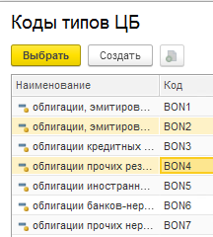 значение определяется из соответствия специальных кодов значению из поля «Код типа ЦБ» из справочника Виды Ценных бумаг. Как заполнить это поле: в справочнике по конкретной ЦБ проваливаемся по полю Вид учета в справочник Виды Ценных бумаг, где по конкретному соответствующему виду ЦБ заполняем поле «Код типа ЦБ». ВАЖНО: в типовом справочнике "Коды типов ЦБ" значения "BON2 " и "BON4 " имеют в конце значимый пробел (это надо учитывать в схеме xbrl при сопоставлении Таксономии словарей по показателю Код типа ЦБ) Проделать эту работу можно только для ЦБ по собственным средствам, не затрагивая бумаг по ОПС и ПР. | в справочнике Ценные бумаги по связке Лицевые счета.Ценная бумага (Владелец) -значение «-» (в таксономии соответствует сопоставлению "не применимо"), если стоит флаг «Участие ЦБ в капитале» в закладке Дополнительно справочника Ценные бумаги -значение «LNT», если выполняется одно из условий: *разность «дата погашения» и «дата выпуска» более 1 года, *поле «дата погашения» пустое -значение «SHT» если выполняется одно из условий: *разность «дата погашения» и «дата выпуска» равно и менее 1 год, *активен флажок «погашение по первому требованию владельца» из вкладки Дополнительно справочника Ценные бумаги *активен флажок «Производится частичное погашение номинала» из вкладки Дополнительно, *если одновременно совпадают условия: количество бумаг из графы 18 больше 0 и дата погашения меньше даты отчета | если для Лицевые счета. Ценная бумага (Владелец) одновременно выполняется условие *в поле Код типа ЦБ (графа 8) в Справочнике Вид Ценных бумаг значение из списка (BON1, BON2… BON7) (т.е. для группы ЦБ Облигации) * флажок поля «субординированная облигация» в Справочнике Ценные бумаги во вкладке Дополнительно активен - то значение «да», неактивен - то значение «нет» иное «-» | Полное наименование эмитента по связке с полем Лицевые счета. Ценная бумага (Владелец). Эмитент берём из справочника Контрагентов поле Полное наименование При выводе информации учитывается возможность разделения в Справочнике Контрагента по филиалам: у тех Контрагентов, у которых Вид Контрагента= "Обособленное подразделение" брать Полное наименование НЕ из Головного контрагента (т.к. в идентификаторе Центробанк рекомендует указывать информацию о КПП), а непосредственно из карточки Контрагента | TIN по связке с полем Лицевые счета. Ценная бумага (Владелец). Эмитент берём значение из поля «Налоговый номер в стране регистрации» из справочника Контрагентов (Эмитентов) | - | по связке с полем Лицевые счета. Ценная бумага (Владелец). Эмитент берём из справочника Контрагентов поле Страна регистрации значение кода ОКСМ этой страны
 |  | 5 | Долговые ценные бумаги иностранных государств | вид деят СС *50108-50126+50135+50158-50159+50905(начиная с таксономии 4.2) *50209-50226+50235+50258-50259-50244+50905(начиная с таксономии 4.2) *50309+50358-50359-50324+50905(начиная с таксономии 4.2) -далее см лист "СписокСчетовПоБлокам" -отрицательные суммы остатков в отчете НЕ отражаются -под балансовой стоимостью ЦБ понимается стоимость, определяемая как цена сделки по приобретению ценных бумаг и дополнительные издержки (затраты), прямо связанные с их приобретением/поэтому +50905(начиная с таксономии 4.2), если основного счета по ЦБ нет и есть только счет 50905, то пользователю необходимо внести этот счет в нестандартные параметры - см описание к блоку 34_Прочие активы |  |  |  |  |  | - | -
 |  | 6 | Долговые ценные бумаги кредитных организаций | вид деят СС * 50106-50124+50133+50154-50155+50905(начиная с таксономии 4.2) * 50207-50224+50233+50254-50255-50242+50905(начиная с таксономии 4.2) * 50307+50354-50355-50322+50905(начиная с таксономии 4.2) -далее см лист "СписокСчетовПоБлокам" -отрицательные суммы остатков в отчете НЕ отражаются -под балансовой стоимостью ЦБ понимается стоимость, определяемая как цена сделки по приобретению ценных бумаг и дополнительные издержки (затраты), прямо связанные с их приобретением/поэтому +50905(начиная с таксономии 4.2), если основного счета по ЦБ нет и есть только счет 50905, то пользователю необходимо внести этот счет в нестандартные параметры - см описание к блоку 34_Прочие активы |  |  |  |  |  | по связке с полем Лицевые счета. Ценная бумага (Владелец). Эмитент из поля ИНН из справочника Контрагентов | по связке с полем Лицевые счета. Ценная бумага (Владелец). Эмитент из справочника Контрагентов поле ОГРН
 |  | 7 | Долговые ценные бумаги прочих нерезидентов | вид деят СС * 50110-50128+50137+50162-50163+50905(начиная с таксономии 4.2) * 50211-50228+50237+50262-50263-50246+50905(начиная с таксономии 4.2) * 50311+50362-50363-50326+50905(начиная с таксономии 4.2) -далее см лист "СписокСчетовПоБлокам" -отрицательные суммы остатков в отчете НЕ отражаются -под балансовой стоимостью ЦБ понимается стоимость, определяемая как цена сделки по приобретению ценных бумаг и дополнительные издержки (затраты), прямо связанные с их приобретением/поэтому +50905(начиная с таксономии 4.2), если основного счета по ЦБ нет и есть только счет 50905, то пользователю необходимо внести этот счет в нестандартные параметры - см описание к блоку 34_Прочие активы |  |  |  |  |  | TIN берём значение из поля «Налоговый номер в стране регистрации» из справочника Контрагентов (Эмитентов) | -
 |  | 8 | Долговые ценные бумаги прочих резидентов | вид деят СС * 50107-50125+50134+50156-50157+50905(начиная с таксономии 4.2) * 50208-50225+50234+50256-50257-50243+50905(начиная с таксономии 4.2) * 50308+50356-50357-50323+50905(начиная с таксономии 4.2) * 50414-50422+50456-50457+50905(начиная с таксономии 4.2) -далее см лист "СписокСчетовПоБлокам" -отрицательные суммы остатков в отчете НЕ отражаются -под балансовой стоимостью ЦБ понимается стоимость, определяемая как цена сделки по приобретению ценных бумаг и дополнительные издержки (затраты), прямо связанные с их приобретением/поэтому +50905(начиная с таксономии 4.2), если основного счета по ЦБ нет и есть только счет 50905, то пользователю необходимо внести этот счет в нестандартные параметры - см описание к блоку 34_Прочие активы |  |  |  |  |  | по связке с полем Лицевые счета. Ценная бумага (Владелец). Эмитент из поля ИНН из справочника Контрагентов | по связке с полем Лицевые счета. Ценная бумага (Владелец). Эмитент из справочника Контрагентов поле ОГРН
 |  | 9 | Долговые ценные бумаги Российской Федерации | вид деят СС * 50104-50122+50131+50150-50151+50905(начиная с таксономии 4.2) * 50205-50222+50231+50250-50251-50240+50905(начиная с таксономии 4.2) * 50305+50350-50351-50320+50905(начиная с таксономии 4.2) -далее см лист "СписокСчетовПоБлокам" -отрицательные суммы остатков в отчете НЕ отражаются -под балансовой стоимостью ЦБ понимается стоимость, определяемая как цена сделки по приобретению ценных бумаг и дополнительные издержки (затраты), прямо связанные с их приобретением/поэтому +50905(начиная с таксономии 4.2), если основного счета по ЦБ нет и есть только счет 50905, то пользователю необходимо внести этот счет в нестандартные параметры - см описание к блоку 34_Прочие активы |  |  |  |  |  | - | -
 |  | 10 | Долговые ценные бумаги субъектов Российской Федерации и органов местного самоуправления | вид деят СС * 50105-50123+50132+50152-50153 * 50206-50223+50232+50252-50253-50241 * 50306+50352-50353-50321 -далее см лист "СписокСчетовПоБлокам" -отрицательные суммы остатков в отчете НЕ отражаются -под балансовой стоимостью ЦБ понимается стоимость, определяемая как цена сделки по приобретению ценных бумаг и дополнительные издержки (затраты), прямо связанные с их приобретением/поэтому +50905(начиная с таксономии 4.2), если основного счета по ЦБ нет и есть только счет 50905, то пользователю необходимо внести этот счет в нестандартные параметры - см описание к блоку 34_Прочие активы |  |  |  |  |  | по связке с полем Лицевые счета. Ценная бумага (Владелец). Эмитент из поля ИНН из справочника Контрагентов | по связке с полем Лицевые счета. Ценная бумага (Владелец). Эмитент из справочника Контрагентов поле ОГРН
 |  | 11 | Долевые ценные бумаги банков-нерезидентов | вид деят СС *50607-50624+50629+50642+50905(начиная с таксономии 4.2) *50707-50724+50729+50742-50734+50905(начиная с таксономии 4.2) -далее см лист "СписокСчетовПоБлокам" -отрицательные суммы остатков в отчете НЕ отражаются -под балансовой стоимостью ЦБ понимается стоимость, определяемая как цена сделки по приобретению ценных бумаг и дополнительные издержки (затраты), прямо связанные с их приобретением/поэтому +50905(начиная с таксономии 4.2), если основного счета по ЦБ нет и есть только счет 50905, то пользователю необходимо внести этот счет в нестандартные параметры - см описание к блоку 34_Прочие активы | Лицевые счета.Ценная бумага (Владелец). Информация "тянется" из справочника Ценные бумаги по "маскам", рекомендованным Центробанком (Информационное сообщение от 10.07.2019 "Об особенностях формирования значений по группам аналитических признаков (открытым осям) «Идентификатор ценной бумаги», «Идентификатор прочего актива»): для таксономии 3.1 *ISIN_"Гос.рег.номер" если заполнены оба поля *000_"Гос.рег.номер" если не заполнено поле ISIN *ISIN_000" если не заполнено поле Гос.рег.номер *000_000_Наименование" если не заполнены поля ISIN и Гос.рег.номер для таксономии 4.1 (4623-У в ред. 5712-У) *Гос.рег.номер_ISIN_CFI если заполнены все поля *Гос.рег.номер_000_CFI если не заполнено поле ISIN *000_ISIN_CFI если не заполнено поле Гос.рег.номер *Гос.рег.номер_ISIN_000 если не заполнено поле CFI и т д. по сочетаниям *000_000_000_Наименование" если не заполнены поля ISIN и Гос.рег.номер и CFI * согласно ркомендациям на стр 26-27 документа Банка России "Разъяснения по формированию надзорной отчетности в формате XBRL НПФ (по таксономии начиная с версии 4.2)" от 01.09.2021г. (https://www.cbr.ru/Content/Document/File/126090/Inf_note_sep_0721_1.pdf) в произвольный запрос внесены изменения по отражению Идентификаторов ЦБ (графа7). Реализован механизм отражения Идентификатора Цб с дополнительной характеристикой "_Категории ценных бумаг (ЕПС)" в случаях, когда в одной УК ценные бумаги одного выпуска (ISIN ) имеют разную классификацию по МСФО (Категорию Цб (ЕПС)) и учитываются на разных счетах ЕПС. Для обеспечения корректной работы произвольного запроса, пользователям необходимо прроверить параметры учета ЦБ: для лицевых счетов ЦБ, включая счет 509.05 (в таксономии 4.2 остаток на счете 509.05 входит в балансовую стоимость ЦБ, ранее остатки по счету 50905 учитывались только в классе Прочие активы при условии проставления счета в Нестандартных параметрах), обязателен для заполнения реквизит лицевого счета "Категории ценных бумаг (ЕПС)". | значение определяется из соответствия специальных кодов значению из поля «Код типа ЦБ» из справочника Виды Ценных бумаг. Как заполнить это поле: в справочнике по конкретной ЦБ проваливаемся по полю Вид учета в справочник Виды Ценных бумаг, где по конкретному соответствующему виду ЦБ заполняем поле «Код типа ЦБ». Проделать эту работу можно только по ЦБ по собственным средствам | - | - | Полное наименование эмитента по связке с полем Лицевые счета. Ценная бумага (Владелец). Эмитент берём из справочника Контрагентов поле Полное наименование При выводе информации учитывается возможность разделения в Справочнике Контрагента по филиалам: у тех Контрагентов, у которых Вид Контрагента= "Обособленное подразделение" брать Полное наименование НЕ из Головного контрагента (т.к. в идентификаторе Центробанк рекомендует указывать информацию о КПП), а непосредственно из карточки Контрагента | TIN по связке с полем Лицевые счета. Ценная бумага (Владелец). Эмитент берём значение из поля «Налоговый номер в стране регистрации» из справочника Контрагентов (Эмитентов) | - | по связке с полем Лицевые счета. Ценная бумага (Владелец). Эмитент берём из справочника Контрагентов поле Страна регистрации значение кода ОКСМ этой страны
 |  | 12 | Долевые ценные бумаги кредитных организаций | вид деят СС *50605-50622+50627+50640+50905(начиная с таксономии 4.2) *50705-50722+50727+50740-50732+50905(начиная с таксономии 4.2) -далее см лист "СписокСчетовПоБлокам" -отрицательные суммы остатков в отчете НЕ отражаются -под балансовой стоимостью ЦБ понимается стоимость, определяемая как цена сделки по приобретению ценных бумаг и дополнительные издержки (затраты), прямо связанные с их приобретением/поэтому +50905(начиная с таксономии 4.2), если основного счета по ЦБ нет и есть только счет 50905, то пользователю необходимо внести этот счет в нестандартные параметры - см описание к блоку 34_Прочие активы |  |  |  |  |  | по связке с полем Лицевые счета. Ценная бумага (Владелец). Эмитент из поля ИНН из справочника Контрагентов | из справочника Контрагентов поле ОГРН
 |  | 13 | Долевые ценные бумаги прочих нерезидентов | вид деят СС *50608-50625+50630+50643+50905(начиная с таксономии 4.2) *50708-50725+50730+50743-50735+50905(начиная с таксономии 4.2) -далее см лист "СписокСчетовПоБлокам" -отрицательные суммы остатков в отчете НЕ отражаются -под балансовой стоимостью ЦБ понимается стоимость, определяемая как цена сделки по приобретению ценных бумаг и дополнительные издержки (затраты), прямо связанные с их приобретением/поэтому +50905(начиная с таксономии 4.2), если основного счета по ЦБ нет и есть только счет 50905, то пользователю необходимо внести этот счет в нестандартные параметры - см описание к блоку 34_Прочие активы |  |  |  |  |  | TIN по связке с полем Лицевые счета. Ценная бумага (Владелец). Эмитент берём значение из поля «Налоговый номер в стране регистрации» из справочника Контрагентов (Эмитентов) | -
 |  | 14 | Долевые ценные бумаги прочих резидентов | вид деят СС Общий тип ЦБ_НЕ РАВЕН_"Паи ПИФ и АИФ" *50606-50623+50628+50641+50905(начиная с таксономии 4.2) *50706-50723+50728+50741-50733+50905(начиная с таксономии 4.2) -далее см лист "СписокСчетовПоБлокам" -отрицательные суммы остатков в отчете НЕ отражаются -под балансовой стоимостью ЦБ понимается стоимость, определяемая как цена сделки по приобретению ценных бумаг и дополнительные издержки (затраты), прямо связанные с их приобретением/поэтому +50905(начиная с таксономии 4.2), если основного счета по ЦБ нет и есть только счет 50905, то пользователю необходимо внести этот счет в нестандартные параметры - см описание к блоку 34_Прочие активы |  |  |  |  |  | по связке с полем Лицевые счета. Ценная бумага (Владелец). Эмитент из поля ИНН из справочника Контрагентов | из справочника Контрагентов поле ОГРН, для ФЛ - 12 нулей,
...

4_ИнструкцияКсчету61403_блок19
Отражение информации об использовании счетов 61403 и 61304 реализован автоматически. Согласно таблице группировок показателей в Указании 4623-У, остатки по указанным счетам включаются в графу 20 (балансовая стоимость) по классу актива "Расчеты с поставщиками и подрядчиками (Активы)" и по классу обязательств "Расчеты с поставщиками и подрядчиками (Пассивы)" соответственно. | с 01.01.2022 года 486-П в редакции 5890-У дополнительные разъяснения по вопросу учета авансов (предоплат) с 01.01.2022: Указанием Банка России № 5890-У[1], вступающим в силу с 01.01.2022, из Плана счетов бухгалтерского учета исключаются балансовые счета № 613 «Авансы (предоплаты) полученные», № 61304 «Авансы (предоплаты) полученные по другим операциям» (далее – балансовый счет № 61304), № 614 «Авансы (предоплаты) уплаченные», № 61403 «Авансы (предоплаты), уплаченные по другим операциям» (далее – счет № 61403). В случае если полученные (уплаченные) авансы (предоплаты) подлежат отнесению на счета по учету доходов и расходов в следующем календарном году, остатки по балансовым счетам № 61304, № 61403 необходимо 01.01.2022 перенести на счета по учету расчетов с поставщиками и подрядчиками, по учету расчетов с покупателями и клиентами, по учету расчетов с прочими кредиторами. С 01.01.2022 программное обеспечение или лицензии, не удовлетворяющие критериям признания в качестве нематериальных активов, а также услуги по сопровождению программных продуктов необходимо отражать по дебету балансового счета № 60312 «Расчеты с поставщиками и подрядчиками» и осуществлять списание на счет по учету соответствующих расходов не позднее последнего рабочего дня временного интервала, установленного учетной политикой некредитной финансовой организации (месяца, квартала, года), по символу ОФР исходя из экономического содержания операции. По вопросу 2. Суммы уплаченных авансов (предоплат), учитываемые на отчетную дату на счете № 60312, в бухгалтерской (финансовой) отчетности, составляемой в соответствии с Положением Банка России № 527-П[2], включаются в статью «Прочие активы» бухгалтерского баланса негосударственного пенсионного фонда и раскрываются по строке «Расчеты с поставщиками и подрядчиками» таблицы «Прочие активы» примечания «Прочие активы» в составе бухгалтерской (финансовой) отчетности негосударственного пенсионного фонда. ________________________________________ [1] Указание Бан
Инструкция по настройке (корректировке) шаблона Лицевого счета и Правил проводок по счету 61403 «Авансы (предоплаты), уплаченные по другим операциям»
В связи с тем, что данный счет участвует в формировании показателей формы ОКУД 0420256 "Отчет о составе портфеля собственных средств" в графе 20 (балансовая стоимость) по классу актива "Расчеты с поставщиками и подрядчиками (Активы)", необходимо изменить подход к структуре лицевого счета: Владелец счета (объект учета) – РБП; Разделитель – Договор
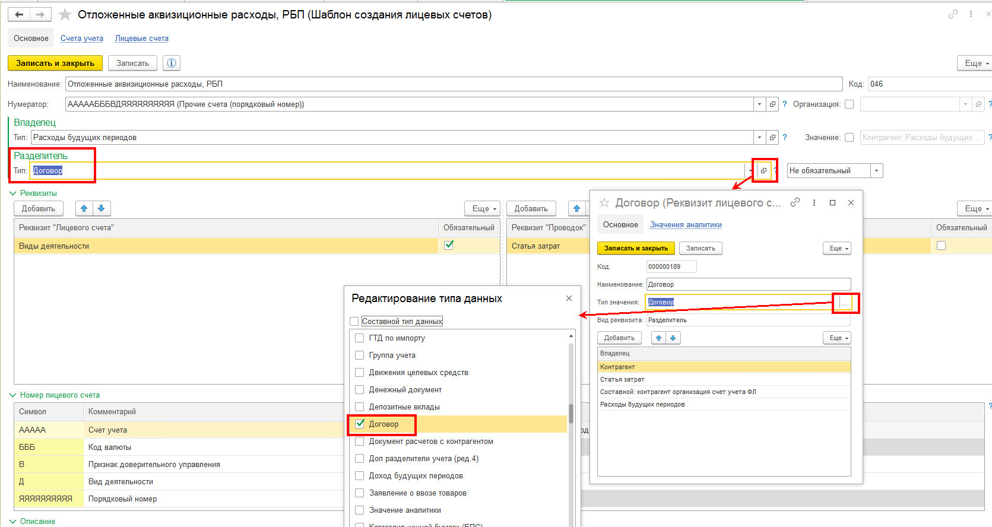

Подготовить новые правила формирования проводок

В правилах, которые применялись ранее, можно поставить ограничение по дате использования и создать новое правило, где необходимо учесть заполнение необходимых реквизитов, также в отборах нужно установить дату начала использования. Документы, которые должно отрабатывать новое правило необходимо перепровести.
В справочнике "Расходы будущих периодов" в регистре "Периодические сведения (НФО)" необходимо заполнить значение по свойству "Договор контрагента", выбрав из Справочника договоров данные по договору (для того, чтобы при отработке Правила формирования проводки в поле "Разделитель" по договору отражалась нужная информация).
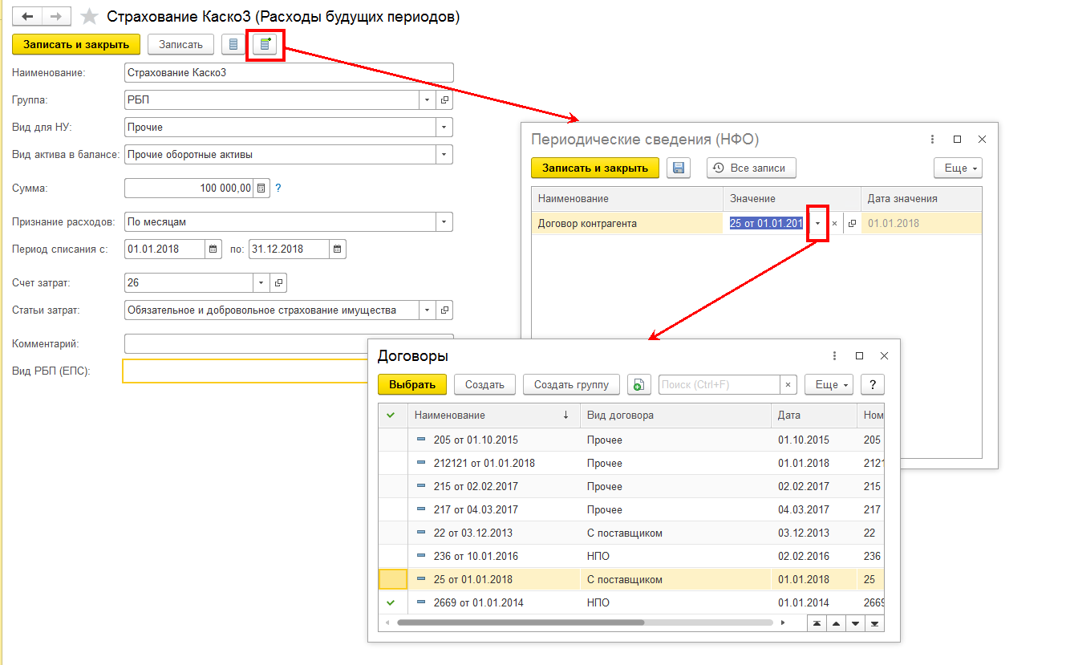

Учет по счету 61304 "Авансы (предоплаты) полученные по другим операциям" необходимо организовать по аналогии.

